BugReport
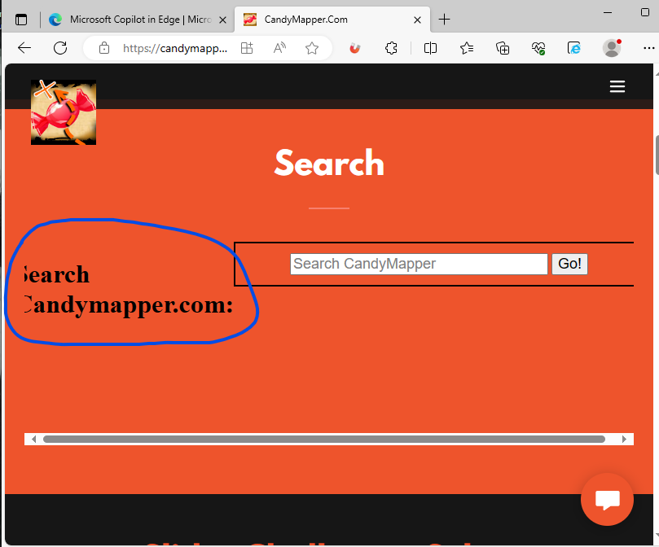
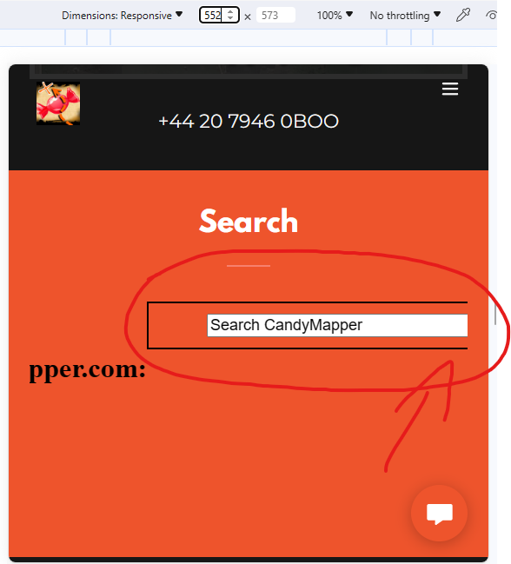
Bug ID | Severity | Priority | Summary | Procondition | Steps to Reproduce | Actual Result | Expected Result | Additional information/ Environment |  | Attachments
(Уникальный идентификатор) | (Серьезность) | (Приоритет) | (Краткое описание) | (Предварительное условие) | (Шаги воспроизведения) | (Фактический результат) | (Ожидаемый результат) | Версия OS: | Браузеры: | Видео | Screenshot
1.1 | Trivial | Low | Перевёрнутая картинка в 1 Блоке | 1. Открыта страница https://candymapper.com/ | Обратить внимание на изображение карты | Изображение карты перевернуто к верх ногами | Изображение карты перевёрнуто так что название сверху
1.2 | Minor | Low | Смещение текста в блоке Search при уменьшение размера страницы | 1. Открыта страница https://candymapper.com/ | 1. Потянуть за уголок изменение размера страницы и уменьшить минимум до 814х600 2. Обратить внимание на текст 3. Смотри Attachment 1 | Надпись смещается и становится не читаема | Надпись остается читаемой |  |  |  |  | 1 | 2
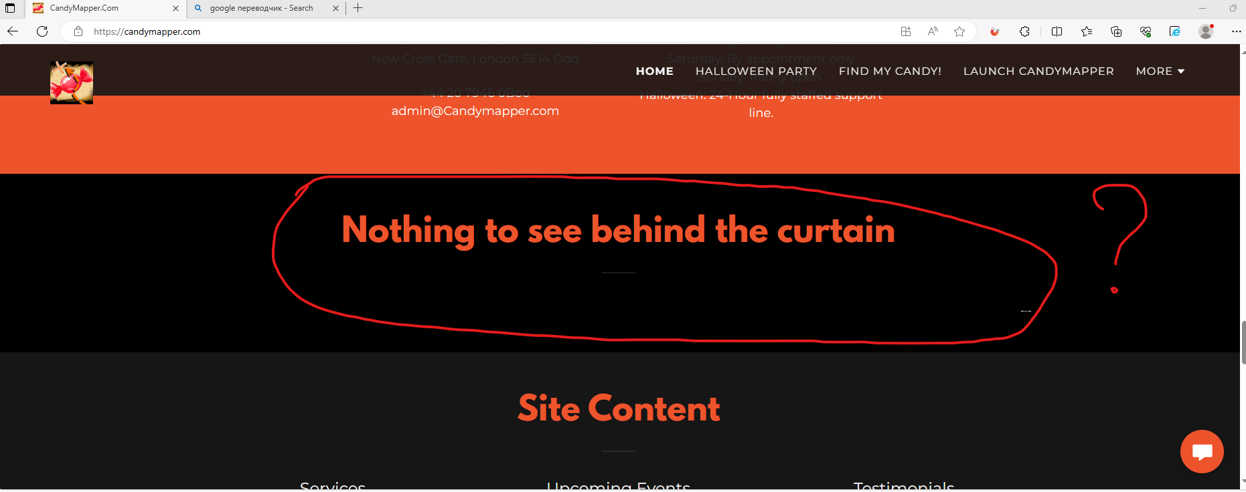
1.3 | Minor | Low | Смещение поля ввода теста в блоке Search | 1. Открыта страница https://candymapper.com/ | 1. Потянуть за уголок изменение размера страницы и уменьшить минимум до 814х600 2. Обратить внимание на поле ввода в блоке Search 3. Смотри Attachment 2 | Поле ввода текста не центрируется при изменение размера страницы | Поле ввода центрируется при изменение размера страницы
1.4 | Minor | Low | Отсуствие контента в 7 Блоке | 1. Открыта страница https://candymapper.com/ | 1. Проскролить страницу до 7 блока 2. Смотри на Attachment 3 | Отсуствие контента | Присуствует контент
1.5 |  |  |  | 1. Открыта страница https://candymapper.com/
1.6 |  |  |  | 1. Открыта страница https://candymapper.com/ |  |  |  |  |  |  |  | 3
1.7 |  |  |  | 1. Открыта страница https://candymapper.com/
1.8 |  |  |  | 1. Открыта страница https://candymapper.com/
1.9 |  |  |  | 1. Открыта страница https://candymapper.com/

